缺陷描述
缺陷描述
跟踪记录 |  | 实际完成时间 |  | 复审时间
 |  | 开发组负责人签字 |  | 复查人签字
 |  | 复查意见
缺陷1
缺陷描述 | 缺陷截图 |  | 缺陷说明 |  | 缺陷已完成截图
 | 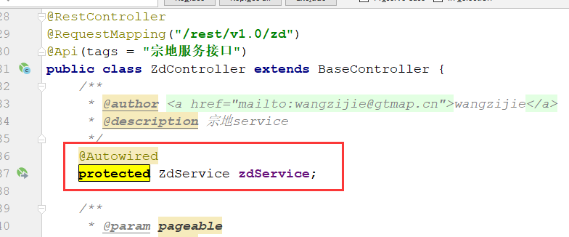 |  | public、private、protected使用不准确
反馈记录 |  |  | 计划完成时间 |  | 缺陷类型
 |  |  | 原因说明
 |  |  | 原因说明
缺陷2
缺陷描述 | 缺陷截图 |  | 缺陷说明 |  | 缺陷已完成截图
 | 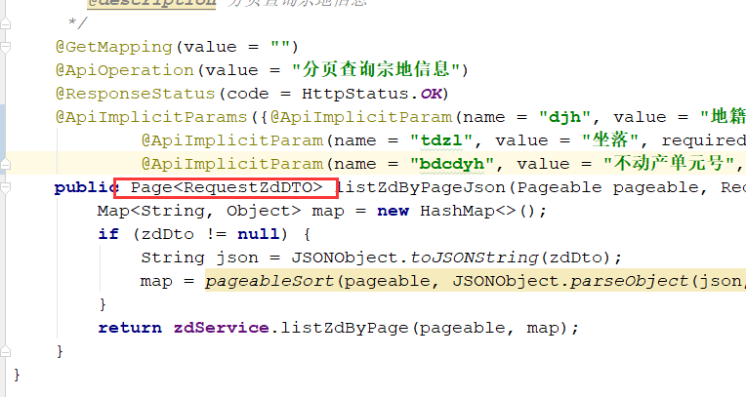 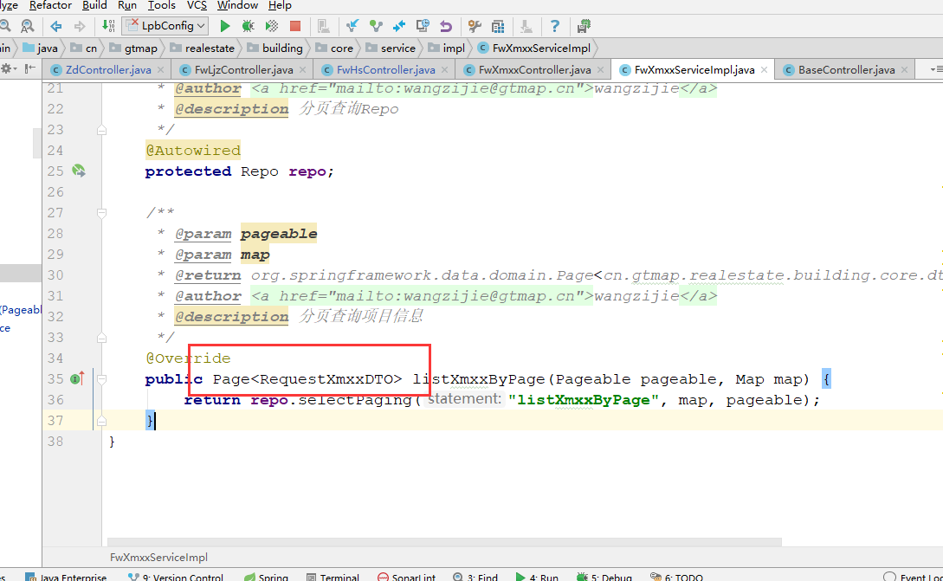 |  | 实体使用错误
反馈记录 |  |  | 计划完成时间 |  | 缺陷类型
 |  |  | 原因说明
 |  |  | 原因说明
缺陷3
缺陷描述 | 缺陷截图 |  | 缺陷说明 |  | 缺陷已完成截图
 | 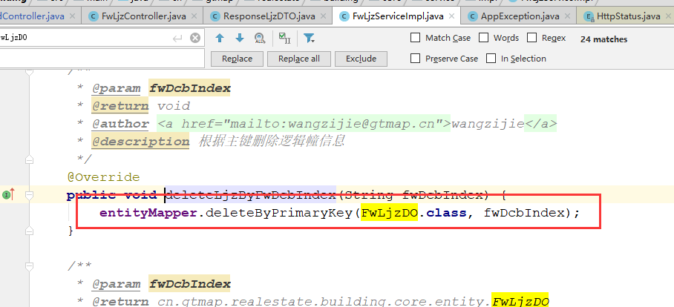 |  | 主键参数在执行前，需要判空
反馈记录 |  |  | 计划完成时间 |  | 缺陷类型
 |  |  | 原因说明
 |  |  | 原因说明
缺陷4
缺陷描述 | 缺陷截图 |  | 缺陷说明 |  | 缺陷已完成截图
 |  |  | 建议在此处加fwLjzDo判空操作
反馈记录 |  |  | 计划完成时间 |  | 缺陷类型
 |  |  | 原因说明
 |  |  | 原因说明
缺陷5
缺陷描述 | 缺陷截图 |  | 缺陷说明 |  | 缺陷已完成截图

反馈记录 |  |  | 计划完成时间 |  | 缺陷类型
 |  |  | 原因说明
 |  |  | 原因说明
缺陷6
缺陷描述 | 缺陷截图 |  | 缺陷说明 |  | 缺陷已完成截图

反馈记录 |  |  | 计划完成时间 |  | 缺陷类型
 |  |  | 原因说明
 |  |  | 原因说明

